Creditos
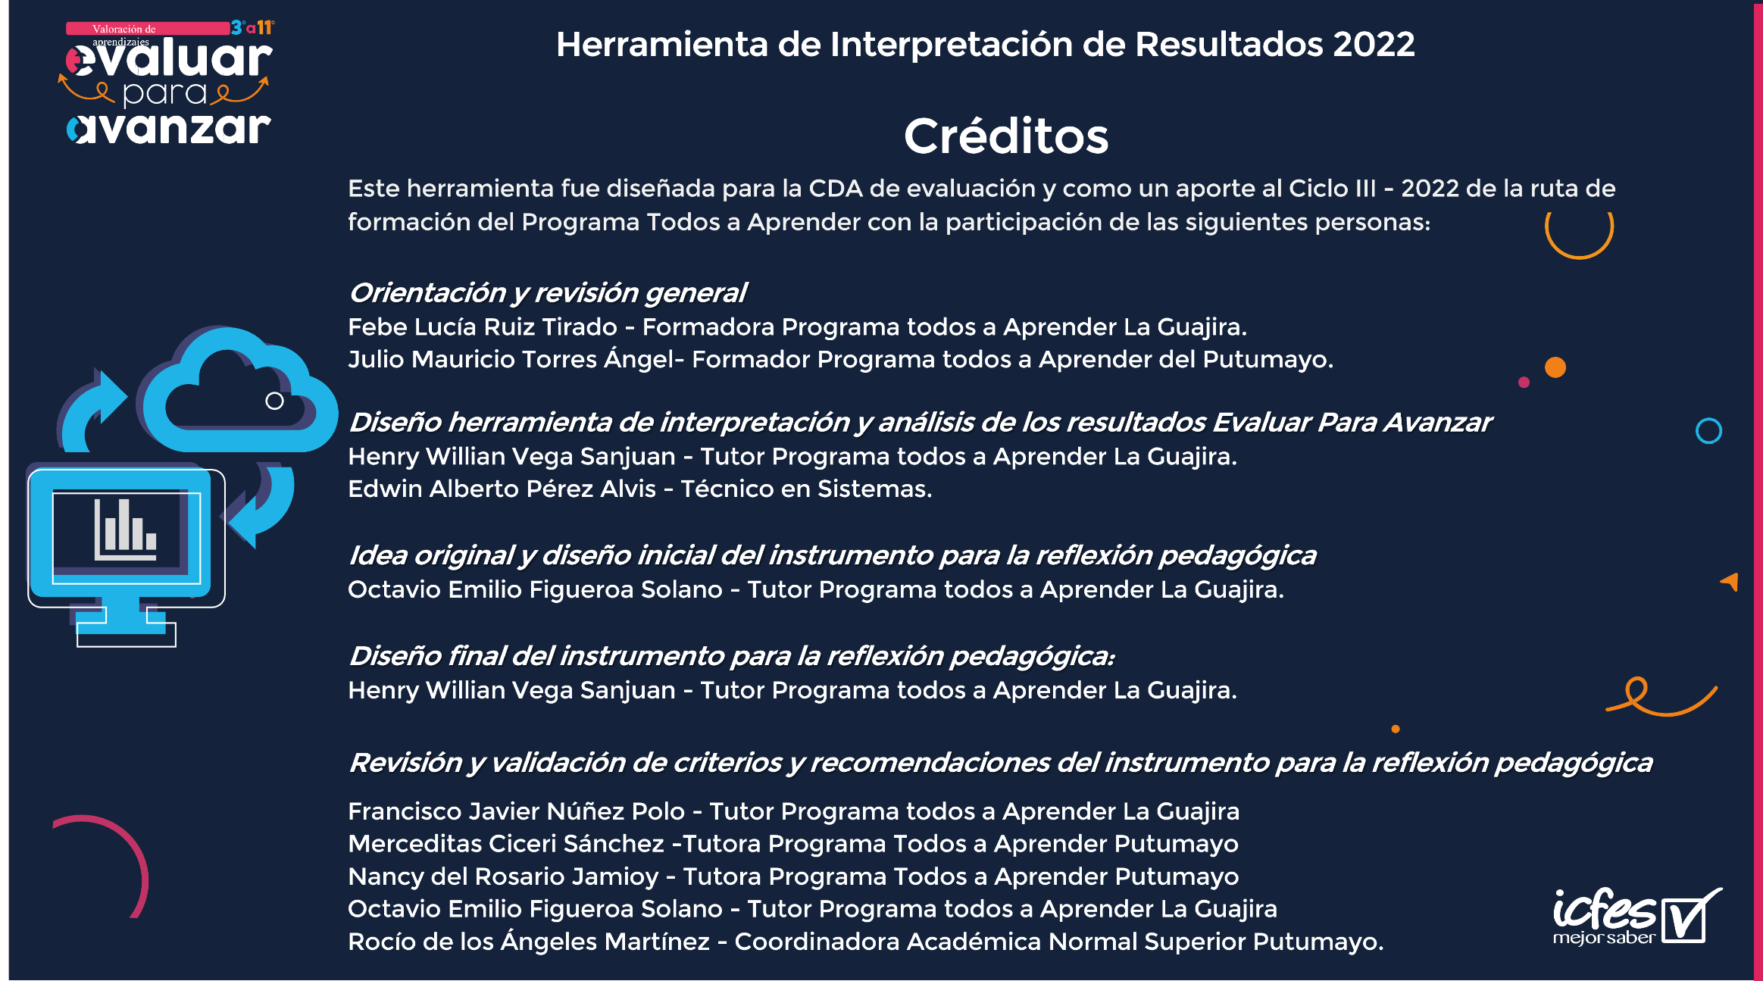
 | INSTRUCTIVO PARA EL DILIGENCIACIAMIENTO DE LA PLANILLA ANALISIS DE RESULTADOS DE EVALUAR PARA AVANZAR 2022
 | Link video tutorial

Consolidacion_procesos
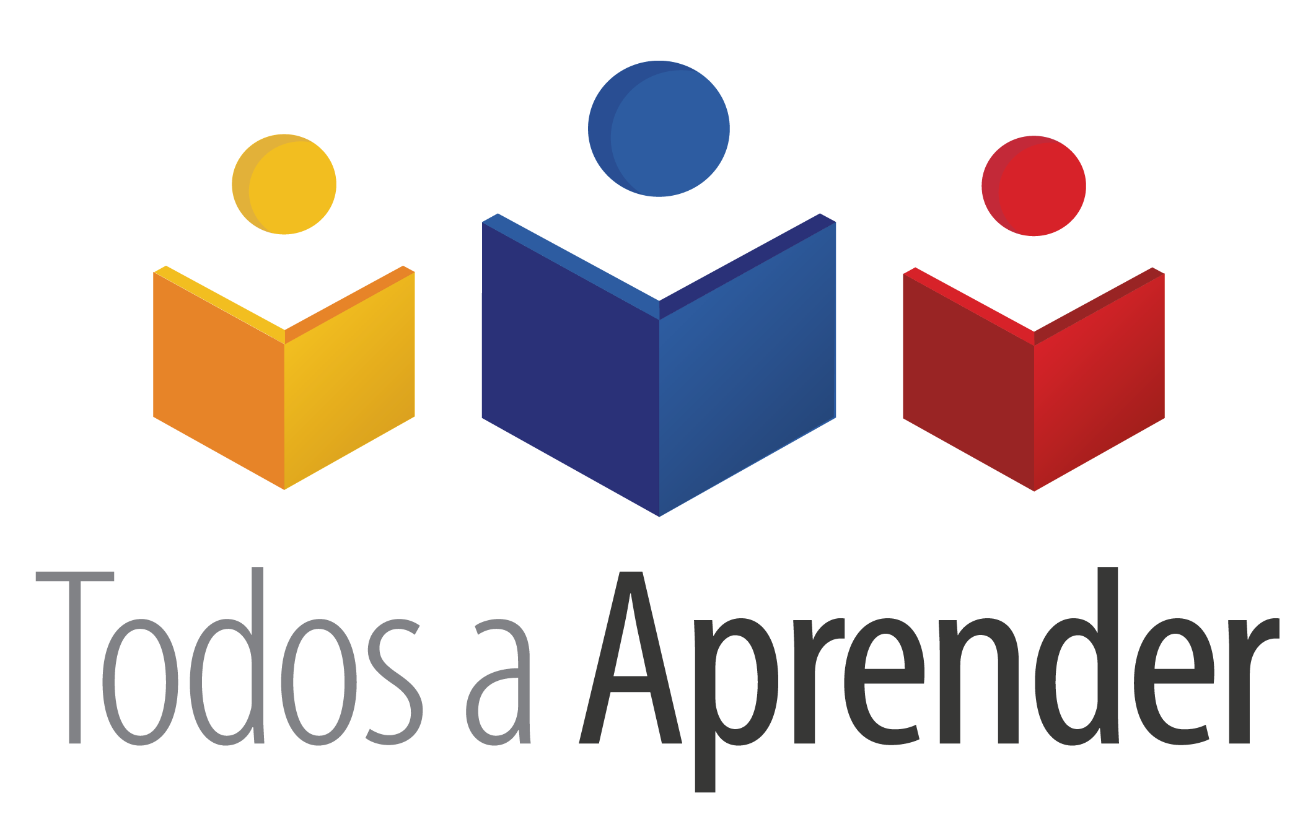
 | Fortalecimiento curricular |  |  |  |  |  |  |  |  | Fortalecimiento pedagógico
Proceso | GESTION DE AULA |  |  |  |  |  | DISEÑO CURRICULAR |  |  | PRACTICAS PEDAGÓGICAS |  |  |  |  |  |  | SEGUIMIENTO Y EVALUACIÓN
Componente | RELACIÓN PEDAGÓGICA | PLANEACIÓN DE AULA |  | CONOCIMIENTO DE LOS ESTUDIANTES | EVALUACIÓN EN AULA |  | PLAN DE ESTUDIOS |  | JORNADA ESCOLAR | ESTRATEGIAS DIDÁCTICAS |  |  | INTERACCIONES | MEDIACIONES Y RECURSOS EDUCATIVOS | AMBIENTE DE APRENDIZAJE |  | SEGUIMIENTO A LOS APRENDIZAJES |  |  |  | APOYO PEDAGOGÍCO Y ACADEMICO
Afirmación | En mi clase los estudiantes participan en la elección de temas, actividades de clase y formas de evaluación | En la planeación de mis clases se proponen objetivos de aprendizaje alineados con los referentes de calidad y el plan de área. | Durante el proceso de planeación se proponen diversas estrategias, métodos, medios, materiales y recursos. | En la planeación de aula tuve en cuenta la realidad socio emocional de mis estudiantes, así como sus ritmos y estilos de aprendizaje. | Planeo e implemento estrategias evaluativas flexibles que respondan a las necesidades de los estudiantes. | Realizo retroalimentación de los resultados de las evaluaciones y a partir de allí genero estrategias para mejorar y reorientar las actividades de la clase. | La planeación de mis clases está diseñada acorde con el enfoque didáctico y metodológico institucional. | El plan de área que desarrollo está estructurado con un alto grado de pertinencia. | El tiempo destinado a impartir las clases es suficiente y me permite desarrollar las actividades planificadas. | Adapto diversas estrategias didácticas para atender los diferentes estilos de aprendizaje de los estudiantes | Dentro de mis estrategias didácticas Incluyo diversas actividades de interacción entre los estudiantes. (trabajo cooperativo, colaborativo, dinámicas de grupo entre otras.) | Las estrategias didácticas que utilizo promueven el desarrollo de habilidades cognitivas | Desarrollo mis clases en un clima de apertura y entendimiento donde los estudiantes pueden expresar adecuadamente sus puntos de vista y sus opiniones | En mis clases utilicé los materiales y recursos disponibles en el establecimiento educativo y/o en el medio, como por ejemplo: guía del docente, texto del estudiante, recursos tecnológicos, otros textos impresos o digitales); lo cual permitó potenciar el aprendizaje. | Durante mis clases brindé un ambiente seguro y establezco con el grupo normas de comportamiento, rutinas de apoyo y doy instrucciones precisas para el manejo del tiempo. | En mis prácticas pedagógicas Incluyo experiencias de aprendizaje en lugares diferentes al aula (talleres, laboratorios, espacios deportivos, parques, salidas de campo entre otros) | Utilizo los resultados de la evaluación (pruebas, quiz, trabajos complementarios, búsqueda de información, participación en clase, entre otros.) como herramienta para el mejoramiento de los desempeños de los estudiantes | El seguimiento del aprendizaje se efectuó a través de diferentes estrategias de evaluación f ormativa. | Reviso, evalúo y retroalimento las tareas, trabajos y actividades que asigno a los estudiantes y a partir de allí genero estrategias de mejoramiento. | El seguimiento que realice me sirvió no solamente para realimentar los resultados de mis estudiantes, sino también para revisar y ajustar mi práctica pedagógica. | Propuse actividades para fortalecer los aprendizajes de los estudiantes que no lograron el nivel esperado en el aprendizaje.
Docente 1 NUBIA VILLAMIZAR | 70 | 100 | 70 | 100 | 100 | 100 | 100 | 70 | 100 | 100 | 100 | 100 | 100 | 100 | 100 | 100 | 100 | 70 | 100 | 100 | 0 | Limite: | 20%
Docente 2 MARLON GONZÁLES | 70 | 100 | 100 | 70 | 100 | 100 | 70 | 70 | 100 | 100 | 100 | 100 | 70 | 70 | 100 | 100 | 70 | 100 | 70 | 0 | 0
Docente 4 ARTURO PARADA | 70 | 100 | 100 | 100 | 70 | 70 | 70 | 100 | 70 | 100 | 70 | 100 | 70 | 70 | 100 | 100 | 70 | 70 | 0 | 0 | 0 | PROCESO | PUNTAJE
Docente 5 MARIA BARROSO | 70 | 100 | 100 | 100 | 70 | 70 | 100 | 70 | 100 | 70 | 70 | 70 | 100 | 100 | 100 | 100 | 100 | 0 | 0 | 0 | 0 | GESTION DE AULA | 22%
Docente 6 HEYVAR SÁNCHEZ | 70 | 100 | 70 | 70 | 100 | 100 | 100 | 100 | 70 | 100 | 70 | 70 | 100 | 70 | 70 | 100 | 0 | 0 | 0 | 0 | 0 | DISEÑO CURRICULAR | 22%
Docente 7 NORA GOMEZ | 70 | 100 | 70 | 70 | 100 | 100 | 70 | 100 | 100 | 100 | 70 | 100 | 100 | 70 | 100 | 70 | 100 | 100 | 100 | 100 | 100 | PRACTICAS PEDAGÓGICAS | 22%
Docente 8 TATIANA SOLANO | 70 | 100 | 100 | 70 | 100 | 100 | 70 | 70 | 100 | 100 | 70 | 70 | 100 | 100 | 100 | 100 | 100 | 100 | 100 | 100 | 100 | SEGUIMIENTO Y EVALUACIÓN | 18%
Docente 9 SANDRA CARRILLO | 70 | 100 | 70 | 100 | 100 | 100 | 100 | 70 | 70 | 100 | 100 | 70 | 100 | 100 | 100 | 70 | 100 | 70 | 100 | 100 | 100
Consolidado de la Reflexión Pedagógica
 | PUNTAJE | ALERTA | LIMITE
GESTION DE AULA | 22% | 22% | 20%
DISEÑO CURRICULAR | 22% | 22% | 20%
PRACTICAS PEDAGÓGICAS | 22% | 22% | 20%
SEGUIMIENTO Y EVALUACIÓN | 18% | 0% | 20%
Docente 10 ELCIDA VERA | 70 | 100 | 100 | 100 | 100 | 100 | 100 | 100 | 100 | 100 | 70 | 100 | 100 | 70 | 100 | 70 | 100 | 100 | 100 | 100 | 100
Docente 11 LEIDY LOPEZ | 70 | 100 | 100 | 100 | 100 | 100 | 100 | 70 | 100 | 100 | 100 | 100 | 100 | 70 | 100 | 70 | 100 | 100 | 100 | 100 | 100
Docente 12 NELLY MENDOZA | 70 | 100 | 100 | 100 | 100 | 100 | 100 | 100 | 70 | 100 | 100 | 70 | 100 | 100 | 100 | 70 | 100 | 100 | 100 | 100 | 100
Docente 13
Docente 14
Docente 15
Docente 16
Docente 17
Docente 18
Docente 19
Docente 20
Docente 21

Proceso | GESTION DE AULA |  |  |  |  |  | DISEÑO CURRICULAR |  |  | PRACTICAS PEDAGÓGICAS |  |  |  |  |  |  | SEGUIMIENTO Y EVALUACIÓN
Valor Afirmación | 70 | 100 | 89 | 89 | 95 | 95 | 89 | 84 | 89 | 97 | 84 | 86 | 95 | 84 | 97 | 86 | 85 | 74 | 70 | 64
Valor Componente | 70 | 95 |  | 89 | 95 |  | 86 |  | 89 | 89 |  |  | 95 | 84 | 92 |  | 73
Valor Proceso | 22% |  |  |  |  |  | 22% |  |  | 22% |  |  |  |  |  |  | 18%
Total | 84.4%
 | Fortalecimiento curricular |  |  |  |  |  |  |  |  | Fortalecimiento pedagógico
Recomendaciones | 1. El clima escolar está definido como la cualidad del ambiente escolar experimentado por los estudiantes, docentes y directivos, que al basarse en la percepción que poseen sobre el contexto escolar, determina sus conductas (Hoy y Miskel, 1996). El clima escolar es un elemento muy importante al momento de entender la calidad educativa, sin embargo no es el único por cuanto exiten muchos otros y su interconexión entre sí, permitiría tejer relaciones de sentido en torno al significado de la calidad educativa. Las acciones llevadas a cabo en las escuelas en materia de convivencia escolar implican la interacción de todos los elementos de la comunidad educativa: a) El currículo, con toda una gama de contenidos, metodologías, estrategias pedagógicas, mediaciones personales y sociales (ética y valores); b) La relación entre la familia y la escuela, como soporte a los procesos educativos y apoyo primario en el fortalecimiento del trabajo en la escuela; y c) La influencia de los medios de comunicación y del entorno socio-económico y cultural en el que se encuentran involucrados los estudiantes. El funcionamiento adecuado de los distintos factores de la convivencia escolar es lo que configura el clima escolar, al tratarse de un escenario psicológico en el que cada miembro de la comunidad escolar concibe la escuela y sus acciones. Herrera, K., Rico, R., & Cortés, O. (2014). En este sentido, es importante identificar los elementos fundamentales que definirían el clima escolar de una Institución Educativa y una vez adelantado este ejercicio proponer acciones para mejorar. El diagnóstico de la Institución permite el reconocimiento de entornos tóxicos así como de la existencia de climas escolares nutritivos para los procesos de enseñanza-aprendizaje.el clima escolar nutritivo permite un ambiente físico adecuado para las actividades escolares cotidianas, reconocimiento y valoración de críticas y castigos y realización de actividades divertidas, entretenidas y variadas, lo cual ge |  |  |  |  |  |  |  |  | 1. El esfuerzo permanente por reflexionar en torno a las prácticas de enseñanza y las formas de comprensión del aprendizaje produce efectos postivos. Las consecuencias de la innovavión pedagógicca no dejan de provocar efectos institucionales, también es cierto, que ella es un factor de formación fuerte para los profesores.La innovación es un factor de formación porque el profesor logra transformarse. Innovar consiste en cambiar, en inventar, en transformar una práctica. La reflexión sobre la práctica es uno de los elementos de la innovación, el otro factor es la creatividad. Creatividad y reflexión son los dos elementos más importantes de la innovación. Innovar es reflexionar e inventar nuevos modos de enseñanza, nuevos métodos de aprendizaje, nuevas maneras de evaluar. Innovar es reflexionar sobre las variaciones y la creatividad. La innovación está vinculada con la investigación, precisamente porque innovar es dotarse de un proyecto y ponerlo a funcionar. La innovación es productora de saber y de transformación ; es fundadora de una formación de saber y transforma a los sujetos.(Zambrano, 2007).
 | 2. Es necesario que a nivel institucional los maestros cuenten con elementos para analizar y valorar sus prácticas de aula en el marco de las estrategias de mejoramiento pedagógico (EMP) . En este sentido las prácticas de aula configuran escenarios de aprendizaje en donde confluyen diferentes aspectos para la generación de clases efectivas e inspiradoras. En el marco de este ejercicio el rol del docente es fundamental en los procesos de enseñanza-aprendizaje, considerando además que la educación está permanentemente relacionada con elementos de espacio y de tiempo; resulta del todo importante el diseño e implementación de un libreto, la identificación y establecimiento de un ritmo para el desarrollo de la clase, así como un manejo óptimo del tiempo. (Ruta de seguimiento y reflexión pedagógica,MEN, 2015). |  |  |  |  |  |  |  |  | 2. Es fundamental a nivel institucional planear la enseñanza para garantizar un buen desarrollo de las actividades así como la obtención de logros. A su vez, la planeacion y programación promueve la articulación de acciones entre los distintos docentes, promoviendo el trabajo en equipo y la comunicación de tal manera que se pueda acompañar de mejor manera los logros, las necesidades y dificultades de los estudiantes. En este sentido, es importante establecer la organización y secuencia de los contenidos, identificando no solamente los contenidos de la enseñanza en cuanto a informaciones sino también, conceptos a construir, habilidades cognitivas, procesos de pensamiento implicados, destrezas prácticas, manejo de instrumentos y de procedimientos, así como el desarrollo de actitudes y valoraciones. En este sentido se tiene que: 1. Es importante dar cabida a la enseñanza a una serie de capacidades que la escuela y la vida exigen, pero que pocas veces son integradas al contenido y a la formación metódica, tales como las necesarias para la comunicación formal, el uso de fichas técnicas, la elaboración de informes, la investigación documental, lectura y análisis de tablas numéricas y gráficos, etcétera. 2. También es importante identificar la actualidad o validez de los contenidos. Lo nuevo no siempre es bueno en sí mismo pero igualmente es importante evitar la enseñanza de contenidos caducos ya superados por el desarrollo de la sociedad y del conocimiento. 3. Asimismo es importante establecer una jerarquía entre contenidos estableciendo la importancia diferencial que representa cada uno de ellos. 4. Una vez se defina la jerarquía de los contenidos es igualmente importante los contenidos a partir de una secuencia lógica. (Davini, 2015)
 | 3. A nivel institucional y desde el marco del proceso de evaluación formativa es posible identificar elementos que permiten orientar enseñanza así: tomar deciones durante el proceso, reorientar las tareas y ajustar las acciones propuestas como aporte a la dinámica y gestión de la clase. La evaluación integrada y recapituladora hace posible ponderar el valor y la pertinencia de su programación tanto como de su adecuación al contexto, a los alumnos y al ambiente de aprendizaje. En especial, facilita el análisis de la secuencia metódica, de la estrategia de enseñanza elaborada, y de las actividades propuestas por el docente. Una adecuada estrategia de evaluación formativa permite al docente reflexionar sobre lo que hace y lo que hizo, sobre sus compromisos educativos y sobre la práctica como base para el desarrollo de la enseñanza (Davini, 2015). En una buena clase la evaluación formativa es habitual. Los estudiantes saben qué se espera de ellos, reciben retroalimentación continua tanto de su maestro como de sus compañeros y saben también evaluar su propio trabajo y el de otros miembros del grupo. (Ruta de seguimiento y reflexión pedagógica,MEN, 2015) |  |  |  |  |  |  |  |  | 3. Es necesario desde el establecimiento educativo realizar el reconocimiento de necesidades, intereses y características del contexto donde se desarrollan los procesos de enseñanza y aprendizaje, especialmente aquellos que inciden en las vidas de los estudiantes. Permitiendo desde los procesos de planeación la selección de metas educativas puntuales que den continuidad a procesos de aprendizaje claros y continuos. (Ruta de seguimiento y reflexión pedagógica,MEN, 2015)(Evaluación de Aprendizaje y Uso Pedagógico de los Resultados,MEN, 2020)
 | 4. Desde el establecimiento educativo es necesario Fortalecer la relación entre currículo,evaluación de los aprendizajes y uso pedagógico de resultados. Fundamentar las diferentes estrategias de acuerdo con los referentes de calidad y documentos orientadores del proceso enseñanza, aprendizaje y evaluación.(Ruta de seguimiento y reflexión pedagógica,MEN, 2015)(Evaluación de Aprendizaje y Uso Pedagógico de los Resultados,MEN, 2020) |  |  |  |  |  |  |  |  | 4. Desde los diferentes espacios de reflexión institucional es necesario el establecimiento de criterios de evaluación claros que se relaciones con las metas de aprendizaje, que incluyan identificación de estrategias y mecanismos de seguimiento y retroalimentación permanentes.(Ruta de seguimiento y reflexión pedagógica,MEN, 2015)(Evaluación de Aprendizaje y Uso Pedagógico de los Resultados,MEN, 2020)
 | 5. Es necesario desde el trabajo institucional propender por espacios de encuentro de los diferentes actores que integran la comunidad eduactiva para el Fortalecimiento de propuestas educativas sobre los principios de flexibilidad, inclusión y equidad, tada vez, estos espoacios de encuentreo y dialogo se lleven acabo es necesario que las memorias de estos en cuentros queden plasmados en el Proyecto Educativo Insitucional (P.E.I) como propuesta educativa incluyente, flexible.(Ruta de seguimiento y reflexión pedagógica,MEN, 2015)(Evaluación de Aprendizaje y Uso Pedagógico de los Resultados,MEN, 2020)

